Sheet1
交集：两个集合中共有的元素
差集：在第一个集合里面有的，在第二个集合里面没有的。
并集：两个集合合并在一块，去掉重复部分；
李白好友
libai_friend
杜甫好友
dufu_friend

李逵
派大星
李逵
光头强

杨过
蹦蹦
熊二
熊二
熊大
李莫愁

有序集合名称（键名）：

注意：添加进去的元素，会自动根据序号排序
序号
元素

索引0
12 李白

索引1
19 刘备备

23 孙权劝
索引2

索引3
34 王勃

索引4
56 白居易

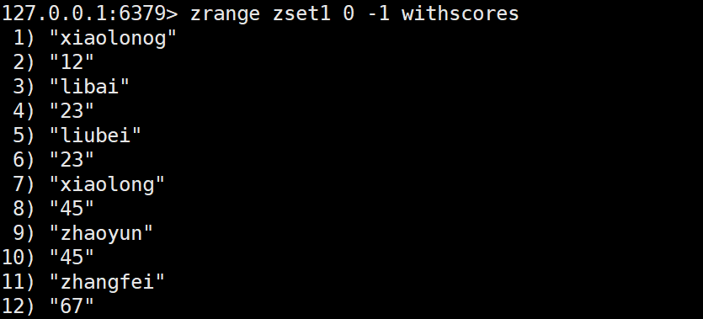
0
zremrangebyrank 删除集合中排名在指定范围的元素（顺序从小到大排序）
语法：zremrangebyrank key min max
zremrangebyrank
第一步：从小到大排序（根据序号）
第二步：根据索引范围删除元素；
zremrangebyrank zset1 0 0

1

2

3

4

5

mysql表里面， 帖子表 有一个字段来记录 回复的数量
id
1000 PHP是最好的语言 15678+1
id
100 fdsfdsdsfdsfs 566

PHP是最好的语言 dfdffdfsdfds

id title backnumber
12 sdsfdsfs 1235+1
100 sdsfdsfs 2345
78 sdsfdsfs 12345
90 sdfsf 1231
112 sfdsfdsf 4567
34 sdfdsf 456789
21 sddfds 1200
回复数量变化了，就写入mysql表
mysql 表

id_backnumber
12_backnumber 1236+1

Redis服务器
有序集合 hot_message
zadd hot_messages 1236 12
zadd hot_messages 2345 100
zadd hot_messages 12345 78
zadd hot_messages 1231 90
zadd hot_messages 4567 112
zadd hot_messages 456789 34
判断元素数量是否大于5个，如果已经大于5个
通过 zremrangebyrank hot_messages 0 0

程序角度，叫读写分离
Redis
master服务器
架构角度，叫主从复制
写操作

php程序代码

Redis
slave服务器
查询操作
主服务器要同步到从服务器

Redis
slave服务器
Redis
slave服务器
Redis
slave服务器

Redis从从服务器

Redis从从服务器

典型例子就是转账
张飞 1000
宋江 2000
张飞转账500给宋江
张飞账号-500 成功
宋江账号+500 失败

指令1

指令2

左边（头部）goods_store
右边（尾部）

第一步：把商品添加到队列里面；
第二步：开始抢购了，给链表设置一个失效时间60（开始）
执行 抢购的代码了；；；
$count = $redis->pop(goods_tore);
if(!$count){
//抢购失败
}
//抢购成功，-》连接一个页面，填信息，开始支付，
2
2
2
2

2
1

数据添加操作，修改，删除，查询，
用户登录操作，添加我的关注，
数据存储在redis里面，
数据添加操作，用户信息存储到哪里？哈希类型
哈希的键如何设置呢？
第一个用户： user_id_1 $redis->incr('user_id');
第二个用户： user_id_2
第三个用户： user_id_3
列表页面；
把添加的用户给列出来，把用户信息组装成二维数组循环遍历

头部
尾部

元素
元素

元素1

4 发送邮件，短信

用户1注册：
发送邮件，短信 异步操作
用户2注册：
发送邮件，短信 异步操作
4
5
6
7

